Sheet1
[제작] TW 잔망루피 카드포켓 컬러풀 젤하드 케이스
STI : 02 6673 4900 , Fax : 02 6406 6543
배송주소:
제품명 | [제작] TW 잔망루피 카드포켓 컬러풀 젤하드 케이스
이미지 | 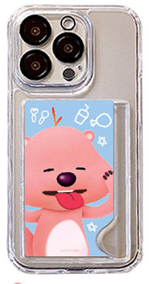 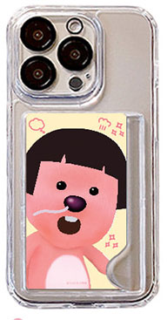 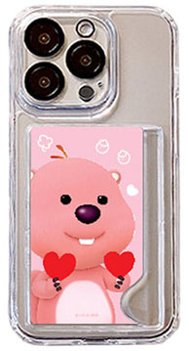 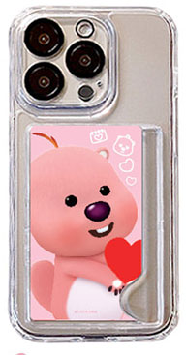 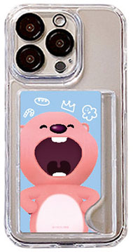 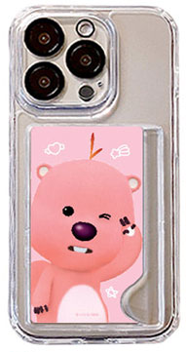  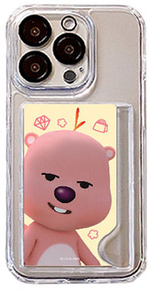 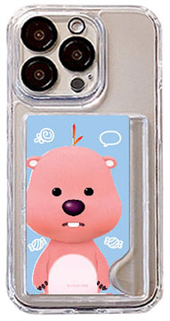
기종/디자인 | 투하트루피 | 와하하루피 | 해삐루피 | 데헷루피 | 추욱루피 | 허탈루피 | 하트뿅루피 | 메롱루피 | 머엉한루피
아이폰12/PRO
아이폰13
아이폰13 PRO
아이폰13 PRO MAX
아이폰14
아이폰14 PLUS
아이폰14 PRO
아이폰14 PRO MAX
아이폰15
아이폰15 PLUS
아이폰15 PRO
아이폰15 PRO MAX
갤럭시S22플러스(S906)
갤럭시S22울트라(S908)
갤럭시S23플러스(S916)
갤럭시S23울트라(S918)
갤럭시S24플러스(S926)
갤럭시S24울트라(S928)

